Hoja1
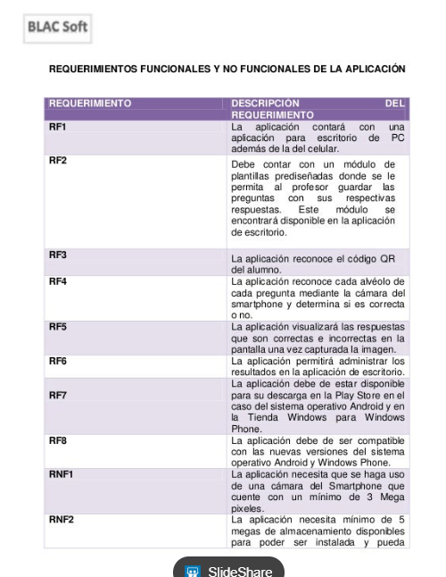
Requerimiento | Descripcion del Requerimiento | Requerimiento | Descripcion del Requerimiento
RF1 | El sistema debe permitir a un usuario registrarse, los campos seran: Nombre, Apellido, Contraseña, Telefono, Mail. | Requerimientos Orientados al Usuario
RF2 | El sistema debe permitir al usuario registrar uno o mas automoviles del cual este sea propietario / quiera encontrar el defecto por sonido. Los campos para registrar el automovil seran: Marca, Modelo, Tipo, Año de fabricacion, Kilometros recorridos, Uso (Diario, Mensual, Anual, Nulo). | RNF1 | El sistema podra ser descargado en cualquier smartphone, sin importar el modelo, marca o sistema operativo.
RF3 | El sistema debe permitir al usuario loggearse con su cuenta y mostrar la informacion de su cuenta. Ademas de este poder eliminar o modificar dicha cuenta | RNF2 | El sistema poseera una recuperacion frente a los fallos del sistema. La informacion enviada por los usuarios no se perdera en caso de que suceda un error.
RF4 | El sistema debe ser capaz de interpretar y procesar un audio grabado en el momento. | Requerimientos de Seguridad
RF5 | El sistema debe ser capaz de aislar el sonido el cual se desea procesar al sonido ambiente en el cual es grabado. | RNF3 | El sistema contara con un sistema de loggeo para que solo usuarios registrados puedan utilizar la aplicacion.
RF6 | El sistema debe ser capaz de reconocer la procedencia del problema automotor, y de esta forma categorizarlo. | RNF4 | El sistema contara con la confirmacion via mail para los usuarios.
RF7 | El sistema debe ser capaz de aislar el sonido el cual se desea procesar al sonido ambiente en el cual es grabado. | RNF5 | El sistema contara con confidencialidad, la informacion manejada sera protegida de acceso no autorizado y divulgacion.
RF8 | El sistema al hallar un problema debe dar la respuesta al usuario con la siguiente informacion: Origen del problema, Importancia del problema, Posibles soluciones. | RNF6 | El sistema contara con integridad, ya que la informacion manejada por este sera objeto de cuidadosa proteccion contra la corrupcion y estados inconsistentes.
RF9 | El sistema debe permitir al usuario realizar una fotografia, para asi utilizar la funcion secundaria sobre los problemas que indica el tablero. | Requerimientos de Rendimiento y Escalabilidad
RF10 | El sistema debe tener una seccion para que el usuario envie opiniones o mensajes a los administradores de la app. | RNF7 | Se prevee que el sistema tenga tiempos de respuestas menores a los 25seg.
 |  | RNF8 | El sistema contara con actualizaciones de mejoras de rendimiento y en sus funciones.
 |  | Requerimientos de Disponibilidad
 |  | RNF10 | El sistema esta pensado para tener un esquema de disponibilidad, una vez que se pase de Testing a Produccion, tendra una semana de disponibilidad para personas preseleccionadas. Luego de esto pasara una ultima semana fuera de servicio para ultimos retoques. Para finalmente lanzar la aplicacion al publico, en caso de tener que bajar el servicio los usuarios seran notificados previamente.
 |  | RNF11 | El sistema debe estar conectado a una red para funcionar, ya sea wifi o utilizando los datos del telefono.
 |  | Requerimientos de Continuidad
 |  | RNF12 | El sistema contara con backups cada dos semanas.
 |  | Requisito de Soporte
 |  | RNF13 | El sistema sera facil de instalar, facil de mantener y contara con un codigo y diseño documentado.
 |  | Requisitos de Hardware
 |  | RNF14 | El sistema funcionara en smartphones, y estos deben tener la capcidad de grabar correctamente los sonidos.

